Sheet1
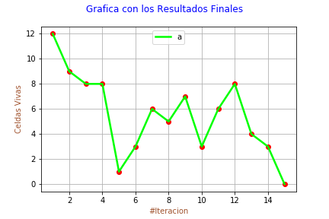
Realizado por: | María José Peláez

RESULTADOS

# Celdas Iniciales: |  | 8
---------------------------------------------------------
# Celdas Vivas | # Celdas Muertas
12 | 11
9 | 12
8 | 14
8 | 8
1 | 6
3 | 6
6 | 3
5 | 7
7 | 6
3 | 8
6 | 9
8 | 6
4 | 7
3 | 3
0 | 0

